Adilio%
COLORES EN VERDE SON CAMPOS EDITABLES
Muestra bajo estudio, Contrato apartado numero 142, Roc 377, 380,385
campos verdes, son editables |  | INTERES DEL EMPEÑO | 15%
 |  | PRECIO LIQUIDACION | 26 | N° DE CUOTAS | 3
 |  | % UTILIDAD APARTADO | 0.725
Flechas con relleno grises, indica donde se debe de reondear a 3 decimales
EMPEÑO | 20 | MONTO APARTADO | 44.847 | VALOR CUOTA | 14.95
VALOR DEL EMPEÑO | 20 | UTILIDAD TOTAL APARTADO | 24.85
PORCENTAJES SISTEMA COSTO | 44.600% | PORCENTAJE SISTEMA UTILIDAD | 55.400% |  | 100%

 |  | 3 | 3
 | MONTO PAGADO EN SISTEMA | PARCIAL PARA VALORADO | UTILIDAD POR CUOTA | SALDO | VALIDACION SISTEMA DE UTILIDAD | DIFERENCIA EXCEL VS EMPRESA
 |  | 44.600% | 55.400%
valores del sistema
PAGO1 | 14.960 | 6.6720 | 8.2880 | 29.89 | 8.283 | 0.005000 | 1
PAGO2 | 14.960 | 6.6720 | 8.2880 | 14.93 | 8.283 | 0.005000 | 2
PAGO3 | 14.930 | 6.6590 | 8.2710 | 0.00 | 8.283 | -0.012000 | 3
PAGO4 | 0.000 | 0.0000 | 0.0000 | 0.00 |  | 0.000000 | 4
 | 44.850 | 20.0030 | 24.8470 |  | 24.849 | -0.002

VALIDACION | 0.00 | 0.00 | 0.00 |  | 0.00
OBSERVACIONES DE LA VALIDACION | CALCULOS SON DISTINTO AL OBJETIVO POR 0.00300000000000011 | CALCULOS SON DISTINTO AL OBJETIVO POR -0.00300000000000011 | CALCULOS SON DISTINTO AL OBJETIVO POR 0 |  | CALCULOS SON DISTINTO AL OBJETIVO POR -0.00199999999999534

Reporte fue recortado para mejor visualizacion.
1) Mejorar la Columna de saldos.
ahora la llamaremos
SALDO AP $: Monto Ap $ - ∑ Monto Pagado $

CUANDO SON VARIOS ARTICULOS EN UN MISMO CONTRATO DE SISTEMA DE APARTADO LAS UTILIDADES NO PEGAN

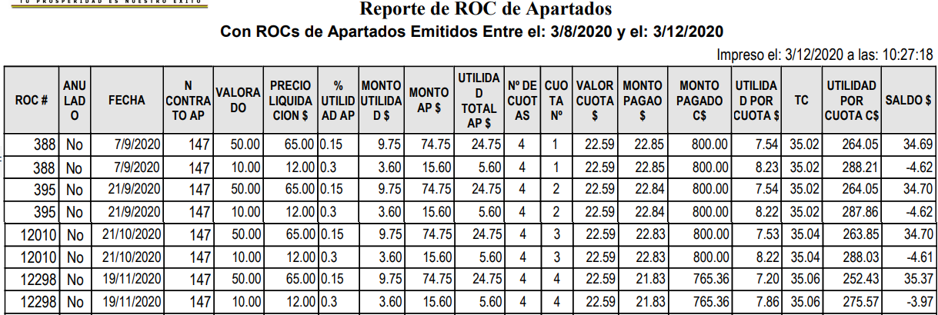

 |  | UTILIDAD TOTAL |  |  | UTILIDAD POR CUOTA
 |  | 24.75 |  |  | 7.54
 |  | 5.6 |  |  | 8.23
 |  | 30.35 |  |  | 7.54
 |  |  |  |  | 8.22
 |  |  |  |  | 7.53
 |  |  |  |  | 8.22
VALORES SON DISTINTOS
 |  |  |  |  | 7.2
 |  |  |  |  | 7.86
 |  |  |  |  | 62.34

Adilio% variositems
Flechas con relleno grises, indica donde se debe de reondear a 3 decimales
Muestra bajo estudio, Contrato apartado numero 142, Roc 377, 380,385 |  |  |  |  | ITEMS 2
campos verdes, son editables |  | INTERES DEL EMPEÑO | 15% |  | ITEMS 3
 |  | PRECIO LIQUIDACION | 65 | N° DE CUOTAS | 4
 |  | % UTILIDAD APARTADO | 0.1500
EMPEÑO | 50 | MONTO APARTADO | 74.750 | VALOR CUOTA | 18.69
VALOR DEL EMPEÑO | 60 | UTILIDAD TOTAL APARTADO | 24.750
PORCENTAJES SISTEMA COSTO | 80.300% | PORCENTAJE SISTEMA UTILIDAD | 19.700% |  | 100%

 |  | 3 | 3
 | MONTO PAGADO EN SISTEMA | PARCIAL PARA VALORADO | UTILIDAD POR CUOTA | SALDO | VALIDACION SISTEMA DE UTILIDAD | DIFERENCIA EXCEL VS EMPRESA
 |  | 80.300% | 19.700%
valores del sistema
PAGO1 | 18.69 | 15.0060 | 3.6810 | 56.06 | 15.77 | -12.089000 | 1
PAGO2 | 18.69 | 15.0060 | 3.6810 | 37.38 | 0 | 3.681000 | 2
PAGO3 | 18.69 | 15.0060 | 3.6810 | 18.69 | 0 | 3.681000 | 3
PAGO4 | 18.69 | 15.0060 | 3.6810 | 0.00 |  | 3.681000 | 4
 | 74.750 | 60.0240 | 14.7240 |  | 15.770 | -1.046

VALIDACION | 0.00 | -10.02 | -10.03 |  | 8.98
OBSERVACIONES DE LA VALIDACION | CALCULOS SON DISTINTO AL OBJETIVO POR 0 | CALCULOS SON DISTINTO AL OBJETIVO POR -10.024 | CALCULOS SON DISTINTO AL OBJETIVO POR -10.026 |  | CALCULOS SON DISTINTO AL OBJETIVO POR 8.98

Reporte fue recortado para mejor visualizacion.
1) Mejorar la Columna de saldos.
ahora la llamaremos
SALDO AP $: Monto Ap $ - ∑ Monto Pagado $

